상품제안서
전자호루라기 전자 휘파람 농구 심판 전문경기 야외 체육교사 호루라기 | 상품코드: F27622

 |  |  |  |  |  |  | 02-412-0044 | www.easy1.co.kr
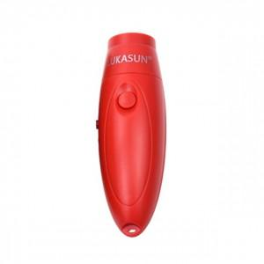

【상세/제작정보】 | 기본수량 미만 인쇄시 비용 추가.

【인쇄/포장옵션】 | 실크 / 포장불가능

【공급단가】 | 수량 | 40~ | 120~ | 500~ | 1,000~ | 2,000~
*VAT별도 | 단가 | 14,880원 | 14,630원 | 14,260원 | 14,010원 | 13,640원

【상품 URL】 | https://dev.easy1.co.kr:443/src/goods_detail.php?gdno=27622

